Sheet1
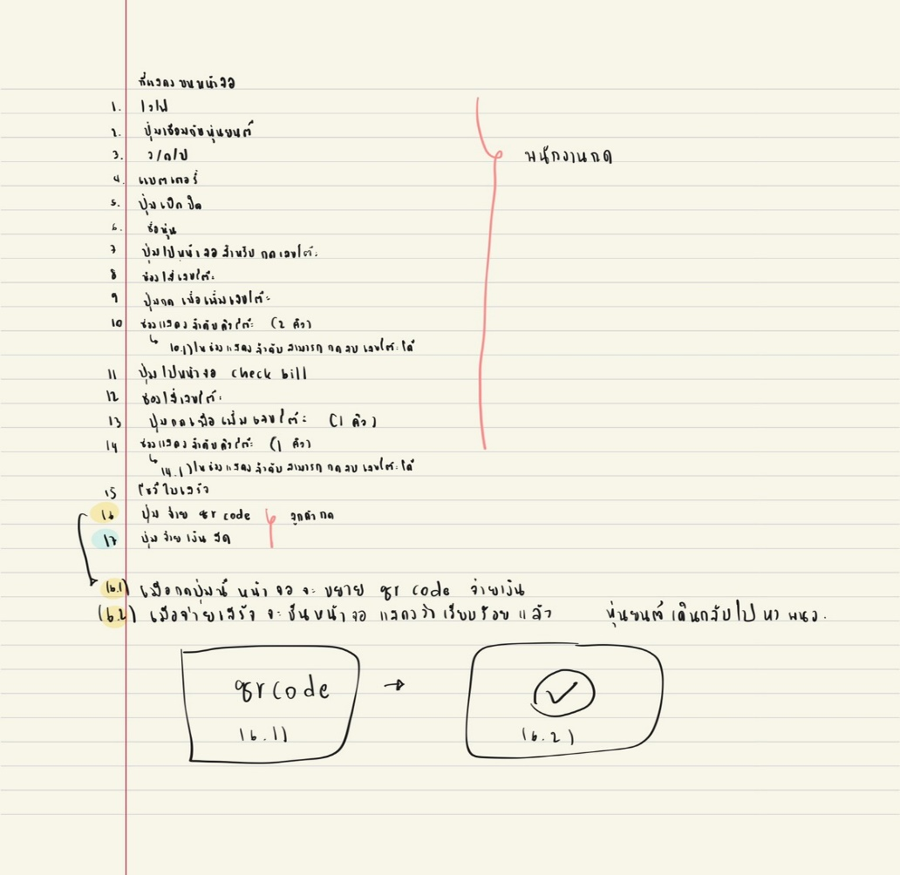
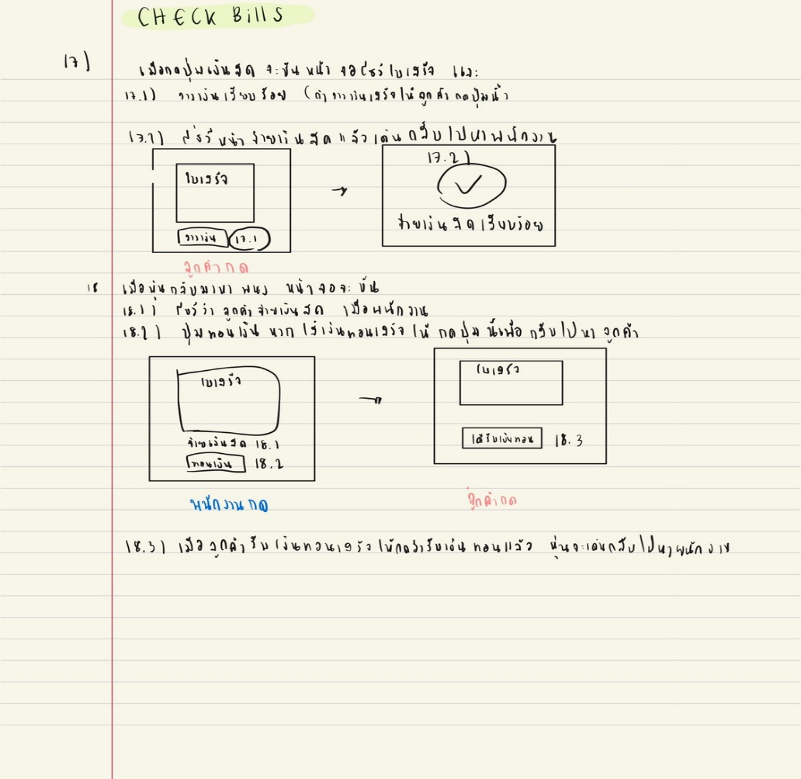
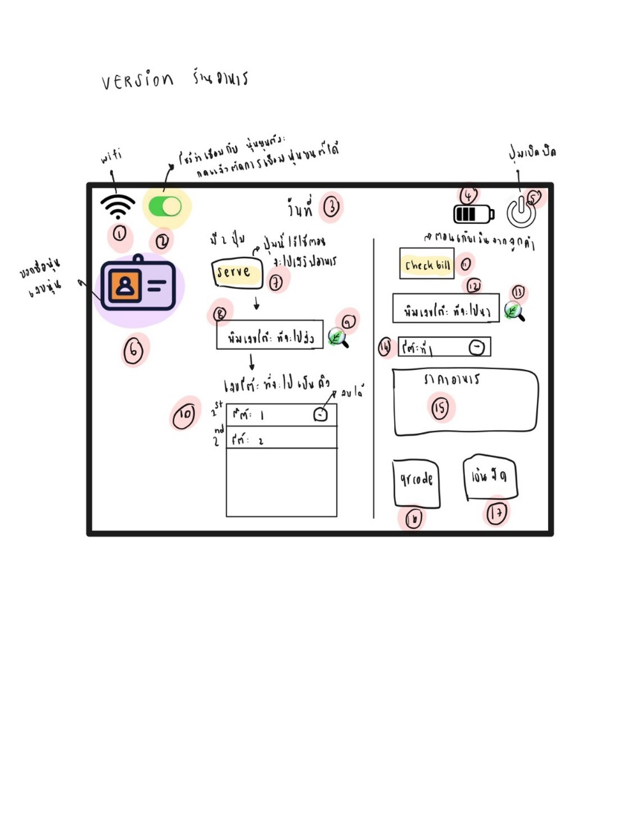
deadline | version | requirement | requirement
2021-07-04 |  | เขียน Behaviour
 |  | แบ่ง Behaviour
2021-07-08 | v.01 | Behaviour_กดปุ่มแล้ว_มีเสียงกับกระพริบตา
 | v.02 | Queue (FIFO)
 | v.03
 | v.04
 | v.05
 | พิเศษ
 | v.06
 | v.07
 | v.08
 | v.09
 | v.10
 | v.11
 | v.12
 | v.13

